Tabelle1
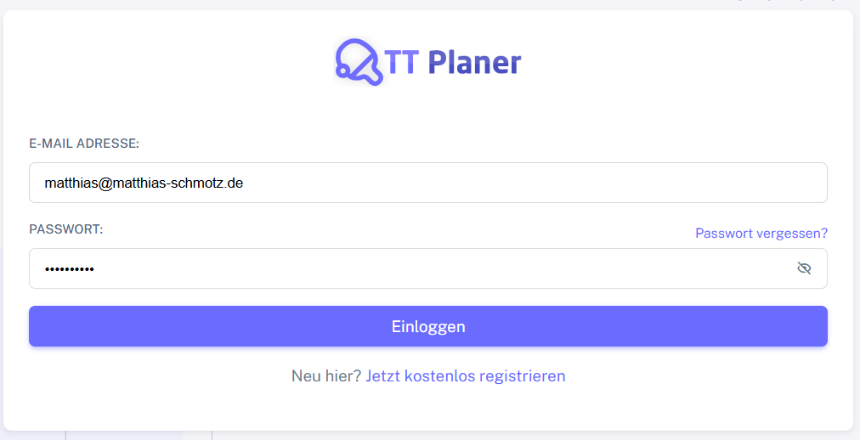
Chromium | Web | xpath=//*[@class='app-brand-link gap-2'] | xpath=//*[@class='alert alert-danger border-left-danger alert-dismissible fade show'] | xpath=//*[@class='alert alert-danger border-left-danger alert-dismissible fade show']/ul/li | xpath=//*[@class='alert alert-danger border-left-danger alert-dismissible fade show']/button | id=email | text=Passwort vergessen | id=password | text=Einloggen |  | Action
Pixel9Pro_API35 | Mobile | xpath=//android.widget.Image[@text="TT-Planer"] | xpath=//android.view.View[2] | xpath=//android.widget.ListView | xpath=//android.widget.Button[@text="Close"] | xpath=//*[@hint='E-MAIL ADRESSE:'] | xpath=//android.view.View[@content-desc="Passwort vergessen?"] | xpath=//*[@hint='PASSWORT:'] | xpath=//android.widget.Button[@text="Einloggen"] | xpath=//android.view.View[@content-desc="Jetzt kostenlos registrieren"] | Action
Record / Control | Modus | lnkTTPlaner | altFehler | uliFehler | butAlertSchliessen | txtEmailAdresse | lnkPasswortVergessen | pwdPasswort | butEinloggen | lnkRegistrieren | Action
Check defaults | <CHK> |  | <NOTEXIST> |  |  | <EMPTY> |  | <EMPTY> |  |  | <NOP>
Fehler alle Pflichtfeld leer | <CHK> |  |  | E-Mail-Adresse muss ausgefüllt werden.<||>Passwort muss ausgefüllt werden. |  |  |  |  |  |  | <NOP>
Fehler alle Pflichtfeld leer Variablenversion | <CHK> |  |  | <VAR ERROR_EmptyEmail><||><VAR ERROR_EmptyPassword> |  |  |  |  |  |  | <NOP>
Fehler Pflichtfeld Emailadresse | <CHK> |  |  | E-Mail-Adresse muss ausgefüllt werden. |  |  |  |  |  |  | <NOP>
Fehler Keine gültige Emailadresse | <CHK> |  |  | E-Mail-Adresse muss eine gültige E-Mail-Adresse sein. |  |  |  |  |  |  | <NOP>
Fehler Pflichtfeld Passwort | <CHK> |  |  | Passwort muss ausgefüllt werden. |  |  |  |  |  |  | <NOP>
Link Passwort vergessen | <SET> |  |  |  |  |  | X |  |  |  | <NOP>
001_Login_001_Successful | <SET> |  |  |  |  | matthias@matthias-schmotz.de |  | <GETPASSWORD> | X |  | <NOP>
001_Login_002_LoginWithoutEmailAndPassword | <SET> |  |  |  |  |  |  |  | X |  | <NOP>
Exists | <CHK> |  |  |  |  |  |  |  | <ENABLED> |  | <NOP>
Login mit Gast-Rolle | <SET> |  |  |  |  | info@matthias-schmotz.de |  | <GETPASSWORD> | X |  | <NOP>
Login mit Mitglied-Rolle | <SET> |  |  |  |  | matthias@matthias-schmotz.eu |  | <GETPASSWORD> | X |  | <NOP>
Login mit Trainer-Rolle | <SET> |  |  |  |  | funtestic@matthias-schmotz.de |  | <GETPASSWORD> | X |  | <NOP>
Funktioniert noch nicht | <SET> |  |  |  |  |  |  |  |  |  | butEinloggen

